IF-COUNTIF-COUNTA
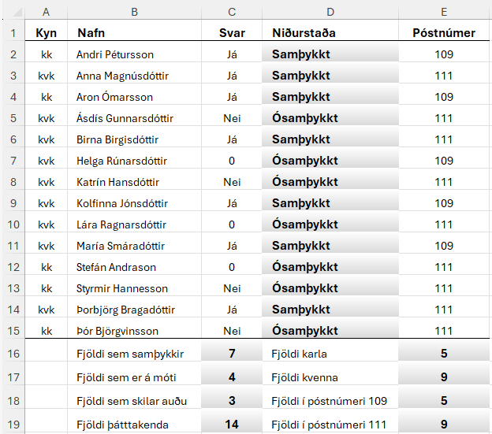
Sýnishorn
Kyn | Nafn | Svar | Niðurstaða | Póstnúmer
kvk | Anna Magnúsdóttir | Já |  | 111
kvk | Ásdís Gunnarsdóttir | Nei |  | 111
kvk | Birna Birgisdóttir | Já |  | 111
kvk | Katrín Hansdóttir | Nei |  | 111
kvk | Lára Ragnarsdóttir | 0 |  | 111
kk | Stefán Andrason | 0 |  | 111
kk | Styrmir Hannesson | Nei |  | 111
kvk | Þorbjörg Bragadóttir | Já |  | 111
kk | Þór Björgvinsson | Nei |  | 111
kk | Andri Pétursson | Já |  | 109
kk | Aron Ómarsson | Já |  | 109
kvk | Helga Rúnarsdóttir | 0 |  | 109
kvk | Kolfinna Jónsdóttir | Já |  | 109
kvk | María Smáradóttir | Já |  | 109
 | Fjöldi sem samþykkir |  | Fjöldi karla
 | Fjöldi sem er á móti |  | Fjöldi kvenna
 | Fjöldi sem skilar auðu |  | Fjöldi í póstnúmeri 109
 | Fjöldi þátttakenda |  | Fjöldi í póstnúmeri 111

